sheet1
Jigott (минимальный заказ от 5 мил вон)

No. | Barcode | Image | ITEM (Korean) | ENGLISH NAME | Vol. | Retail price | Supply price | PCS / OUTBOX | Order Boxes | Total Quantities | TOTAL SUPPLY PRICE | REMARK | Примечание
1 | 8809541284526 | 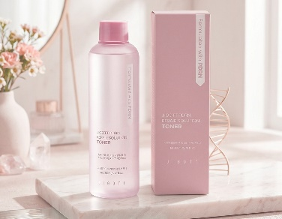 | 지고트 피디알엔 리페어 솔루션 토너 | Jigott PDRN Repair Solution Toner | 200ml | ₩25,000 | ₩3,498 | 50 |  | -
2 | 8809541284533 | 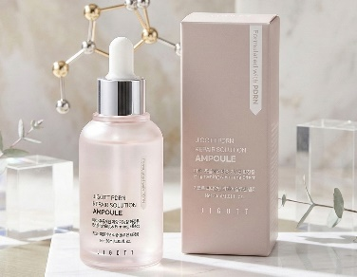 | 지고트 피디알엔 리페어 솔루션 앰플 | Jigott PDRN Repair Solution Ampoule | 30ml | ₩35,000 | ₩4,876 | 150 |  | -
3 | 8809541284502 | 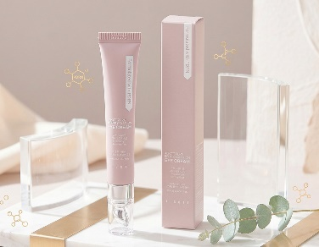 | 지고트 피디알엔 리페어 솔루션 아이 크림 | Jigott PDRN Repair Solution Eye Cream | 20ml | ₩25,000 | ₩3,498 | 100 |  | -
4 | 8809541284496 | 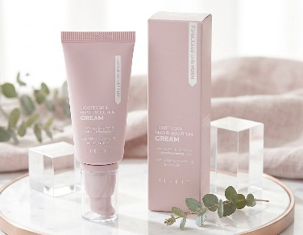 | 지고트 피디알엔 리페어 솔루션 크림 | Jigott PDRN Repair Solution Cream | 50ml | ₩35,000 | ₩4,876 | 150 |  | -
5 | 8809541284519 | 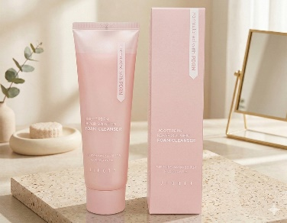 | 지고트 피디알엔 리페어 솔루션 폼 클렌저 | Jigott PDRN Repair Solution Foam Cleanser | 120ml | ₩25,000 | ₩3,498 | 50 |  | -
6 | 8809541284335 | 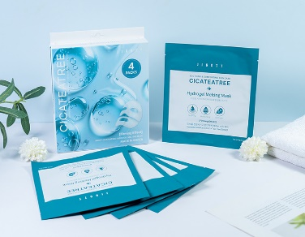 | 지고트 시카티트리 하이드로겔 멜팅 마스크 | JIGOTT CICA TETREE HYDROGEL MELTING MASK | 38g | ₩15,000 | ₩1,802 | 200 |  | - |  |  | (50set*4ea)
7 | 8809541284342 | 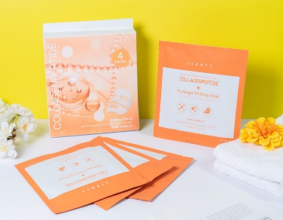 | 지고트 콜라겐펩타이드 하이드로겔 멜팅 마스크 | JIGOTT COLLAGEN PEPTIDE HYDROGEL MELTING MASK | 38g | ₩15,000 | ₩1,802 | 200 |  | - |  |  | (50set*4ea)
8 | 8809541284397 | 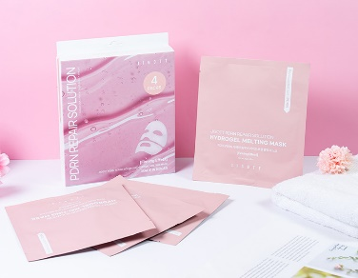 | 지고트 피디알엔 리페어 솔루션 하이드로겔 멜팅 마스크 | JIGOTT PDRN REPAIR SOLUTION HYDROGEL MELTING MASK | 38g | ₩15,000 | ₩1,802 | 200 |  | - |  |  | (50set*4ea)
9 | 8809541284236 | 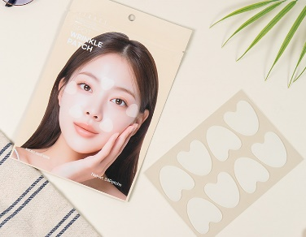 | 지고트 스팟 링클 패치 | Jigott Spot Wrinkle Patch | 24 Patchs | ₩18,000 | ₩2,332 | 300 |  | - |  |  | (inbox:6ea)*50ea
10 | 8809541284175 | 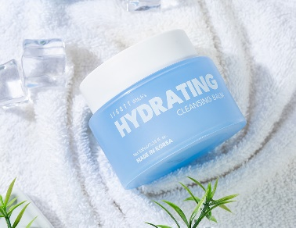 | 지고트 위치스 하이드레이팅 클렌징 밤 | Jigott Witch's Hydrating Cleansing Balm | 100ml | ₩22,000 | ₩5,830 | 80 |  | -
11 | 8809541284182 | 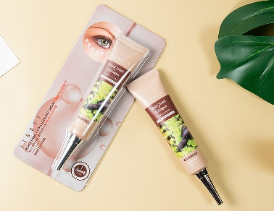 | 지고트 블랙 스네일+콜라겐 아이 크림 | Jigott Black snail + Collagen Eye Cream | 40ml | ₩20,000 | ₩2,226 | 100 |  | - |  |  | (inbox:20ea)*5ea
12 | 8809541284199 | 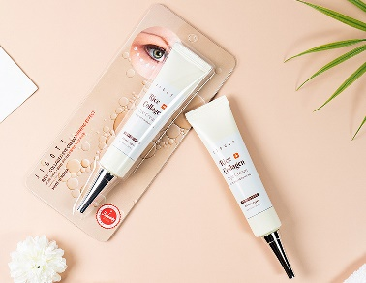 | 지고트 라이스+콜라겐 아이 크림 | Jigott Rice + Collagen Eye Cream | 40ml | ₩20,000 | ₩2,226 | 100 |  | - |  |  | (inbox:20ea)*5ea
13 | 8809541283543 | 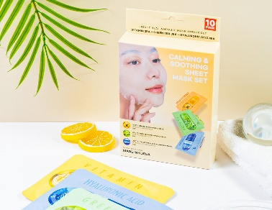 | 지고트 리얼 앰플 마스크 10팩(카밍&수딩) | Jigott Calming&Soothing Sheet Mask Set | 27ml*10 | ₩20,000 | ₩2,862 | 60 |  | -
14 | 8809541283550 | 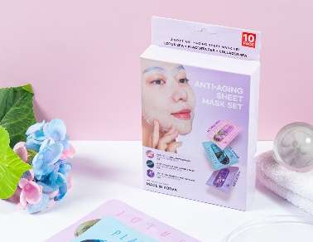 | 지고트 리얼 앰플 마스크 10팩(안티에이징) | Jigott Anti-Aging Sheet Mask Set | 27ml*10 | ₩20,000 | ₩2,862 | 60 |  | -
15 | 8809541283567 | 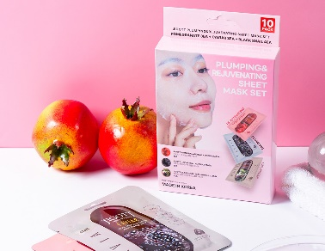 | 지고트 리얼 앰플 마스크 10팩(플럼핑&리주버네이팅) | Jigott Plumping&Rejuvenating Sheet Mask Set | 27ml*10 | ₩20,000 | ₩2,862 | 60 |  | -
16 | 8809541283314 | 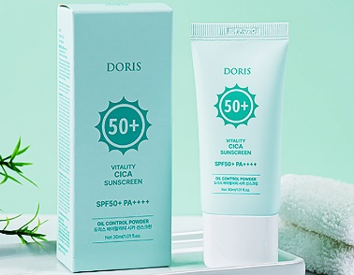 | 도리스 바이탈리티 시카 선스크린 | Doris Vitality Cica Sunscreen | 30ml | ₩9,000 | ₩1,166 | 200 |  | -
17 | 8809541283321 | 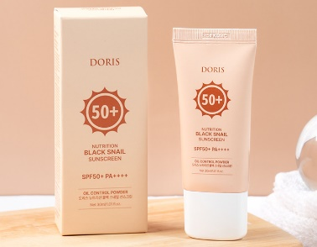 | 도리스 뉴트리션 블랙 스네일 선스크린 | Doris Nutrition Black Snail Sunscreen | 30ml | ₩9,000 | ₩1,166 | 200 |  | -
18 | 8809541283307 | 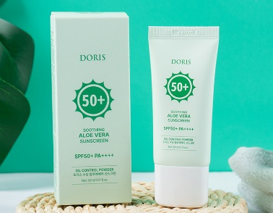 | 도리스 수딩 알로에베라 선스크린 | Doris Soothing Aloe Vera Sunscreen | 30ml | ₩9,000 | ₩1,166 | 200 |  | -
19 | 8809541283277 | 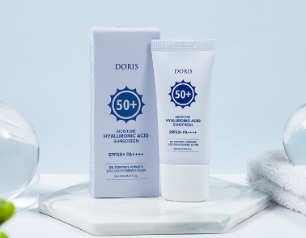 | 도리스 모이스처 히알루론산 선스크린 | Doris Moisture Hyaluronic Acid Sunscreen | 30ml | ₩9,000 | ₩1,166 | 200 |  | -
20 | 8809541283291 | 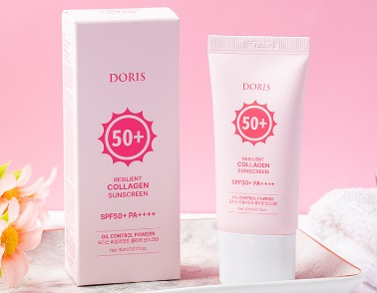 | 도리스 리질리언트 콜라겐 선스크린 | Doris Resilient Collagen Sunscreen | 30ml | ₩9,000 | ₩1,166 | 200 |  | -
21 | 8809541283451 | 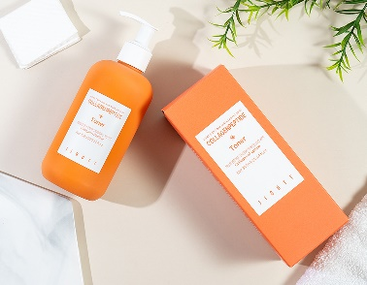 | 지고트 콜라겐펩타이드 토너 | Jigott CollagenPeptide Toner | 300ml | ₩27,000 | ₩3,922 | 50 |  | -
22 | 8809541283482 | 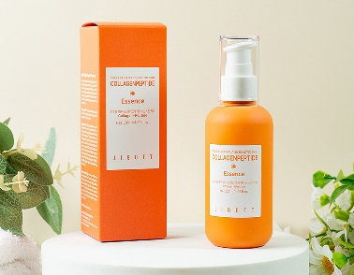 | 지고트 콜라겐펩타이드 에센스 | Jigott CollagenPeptide Essence | 120ml | ₩25,000 | ₩3,710 | 100 |  | -
23 | 8809541283468 | 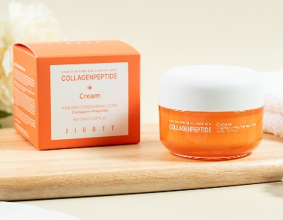 | 지고트 콜라겐펩타이드 크림 | Jigott CollagenPeptide Cream | 50ml | ₩30,000 | ₩4,346 | 100 |  | -
24 | 8809541283499 | 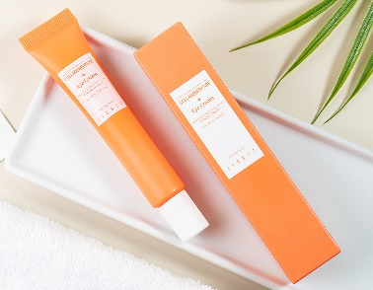 | 지고트 콜라겐펩타이드 아이 크림 | Jigott CollagenPeptide Eye Cream | 30ml | ₩20,000 | ₩2,862 | 100 |  | -
25 | 8809541283475 | 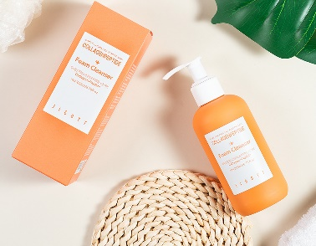 | 지고트 콜라겐펩타이드 폼 클렌저 | Jigott CollagenPeptide Foam Cleanser | 200ml | ₩30,000 | ₩4,346 | 50 |  | -
26 | 8809541283413 | 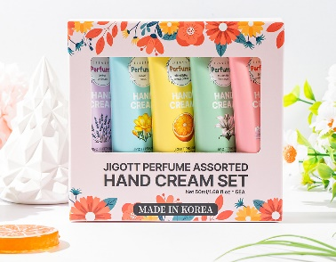 | 지고트 퍼퓸 핸드크림 5종 세트 | JIGOTT PERFUME ASSORTED HAND CREAM SET OF 5 | 50ml | ₩20,000 | ₩3,710 | 60 |  | -
27 | 8809541283536 | 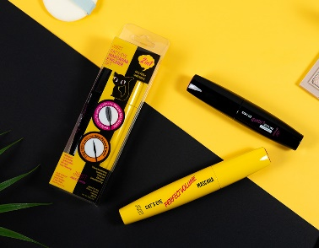 | 지고트 캣츠아이 마스카라&아이라이너 세트 | JIGOTT CAT`S EYE MASCARA&EYELINER SET | 9g/12g | ₩35,000 | ₩4,134 | 264 |  | -
28 | 8809541283246 | 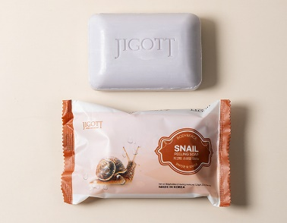 | 지고트 스네일 때비누 | Jigott Snail Peeling Soap | 150g | ₩5,000 | ₩742 | 120 |  | -
29 | 8809541283239 | 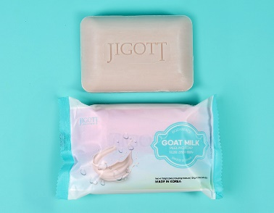 | 지고트 산양유 때비누 | Jigott Goat Milk Peeling Soap | 150g | ₩5,000 | ₩742 | 120 |  | -
30 | 8809541283215 | 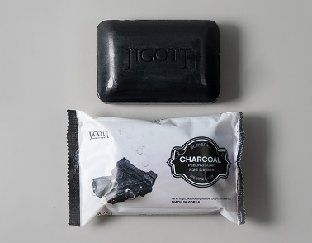 | 지고트 참숯 때비누 | Jigott Charcoal Peeling Soap | 150g | ₩5,000 | ₩742 | 120 |  | -
31 | 8809541283222 | 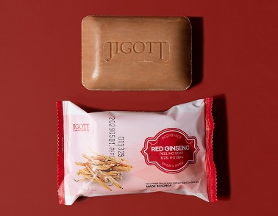 | 지고트 홍삼 때비누 | Jigott Red Ginseng Peeling Soap | 150g | ₩5,000 | ₩742 | 120 |  | -
32 | 8809541283208 | 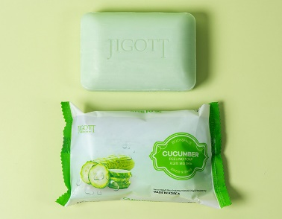 | 지고트 오이 때비누 | Jigott Cucumber Peeling Soap | 150g | ₩5,000 | ₩742 | 120 |  | -
33 | 8809541283192 | 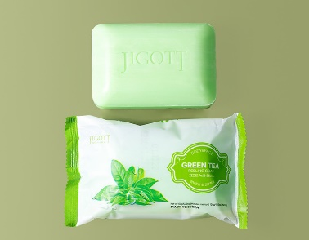 | 지고트 녹차 때비누 | Jigott Green Tea Peeling Soap | 150g | ₩5,000 | ₩742 | 120 |  | -
34 | 8809541283185 | 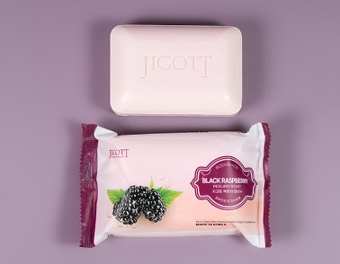 | 지고트 복분자 때비누 | Jigott Black Raspberry Peeling Soap | 150g | ₩5,000 | ₩742 | 120 |  | -
35 | 8809541283178 | 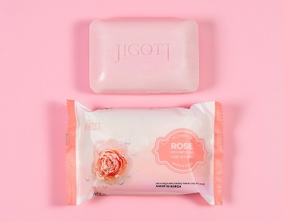 | 지고트 로즈 때비누 | Jigott Rose Peeling Soap | 150g | ₩5,000 | ₩742 | 120 |  | -
36 | 8809541283161 | 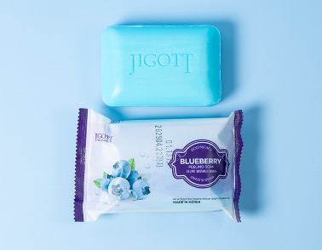 | 지고트 블루베리 때비누 | Jigott Blueberry Peeling Soap | 150g | ₩5,000 | ₩742 | 120 |  | -
37 | 8809541283154 | 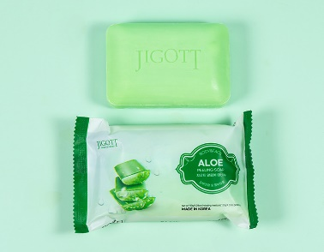 | 지고트 알로에 때비누 | Jigott Aloe Peeling Soap | 150g | ₩5,000 | ₩742 | 120 |  | -
38 | 8809541283079 | 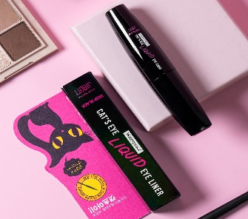 | 지고트 캣츠아이 워터프루프 리퀴드 아이라이너 (딥블랙) | Jigott Cat's Eye Waterproof Liquid Eyeliner(Deep Black) | 9g | ₩15,000 | ₩2,120 | 400 |  | - |  |  | (inbox:20ea)*20ea
39 | 8809541283086 | 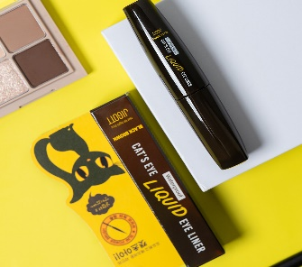 | 지고트 캣츠아이 워터프루프 리퀴드 아이라이너 (블랙브라운) | Jigott Cat's Eye Waterproof Liquid Eyeliner(Black Brown) | 9g | ₩15,000 | ₩2,120 | 400 |  | - |  |  | (inbox:20ea)*20ea
40 | 8809541283031 | 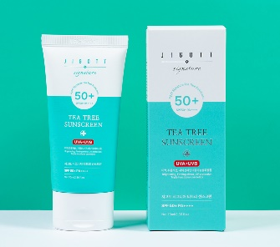 | 지고트 시그니처 티트리 선스크린 | Jigott Signature Tea Tree Sunscreen | 70ml | ₩20,000 | ₩2,650 | 100 |  | -
41 | 8809541283024 | 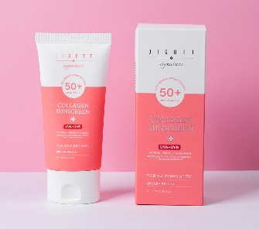 | 지고트 시그니처 콜라겐 선스크린 | Jigott Signature Collagen Sunscreen | 70ml | ₩20,000 | ₩2,650 | 100 |  | -
42 | 8809541283055 | 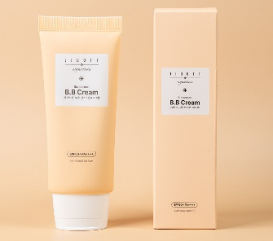 | 지고트 시그니처 선스크린 B.B 크림 | Jigott Signature Sunscreen B.B Cream | 50ml | ₩20,000 | ₩2,756 | 100 |  | -
43 | 8809541283048 | 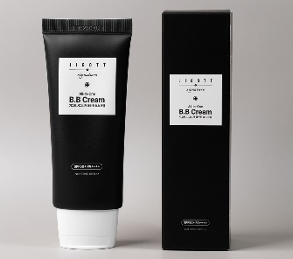 | 지고트 시그니처 올인원 B.B 크림 | Jigott Signature All-In-One B.B Cream | 50ml | ₩20,000 | ₩2,756 | 100 |  | -
44 | 8809541282973 | 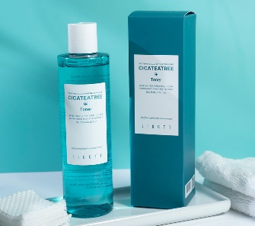 | 지고트 시카티트리 토너 | Jigott Cicateatree Toner | 250ml | ₩30,000 | ₩2,968 | 50 |  | -
45 | 8809541282980 | 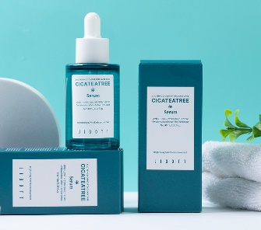 | 지고트 시카티트리 세럼 | Jigott Cicateatree Serum | 40ml | ₩30,000 | ₩4,134 | 100 |  | -
46 | 8809541282997 | 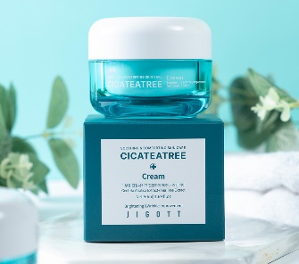 | 지고트 시카티트리 크림 | Jigott Cicateatree Cream | 50ml | ₩30,000 | ₩4,346 | 100 |  | -
47 | 8809541282966 | 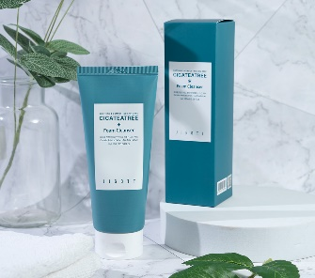 | 지고트 시카티트리 폼 클렌저 | Jigott Cicateatree Foam Cleanser | 180ml | ₩30,000 | ₩2,650 | 50 |  | -
48 | 8809541283000 | 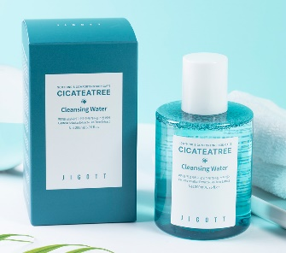 | 지고트 시카티트리 클렌징 워터 | Jigott Cicateatree Cleansing Water | 200ml | ₩30,000 | ₩3,392 | 50 |  | -
49 | 8809541282904 | 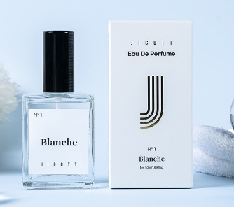 | 지고트 블랑쉬 오 데 퍼퓸 | Jigott Blanche Eau De Perfume | 50ml | ₩30,000 | ₩4,558 | 50 |  | -
50 | 8809541282942 | 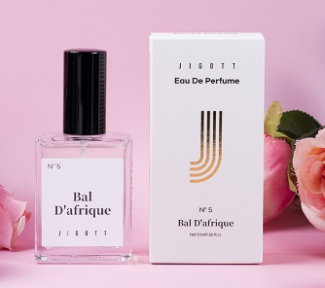 | 지고트 발 다프리크 오 데 퍼퓸 | Jigott Bal D'afrique Eau De Perfume | 50ml | ₩30,000 | ₩4,558 | 50 |  | -
51 | 8809541282959 |  | 지고트 뮤스크 라바줴 옴므 오 데 퍼퓸 | Jigott Musc Ravageur Homme Eau De Perfume | 50ml | ₩30,000 | ₩4,558 | 50 |  | -
52 | 8809541282683 |  | 지고트 시그니처 24K 골드 에센셜 스킨케어 3종 세트 | Jigott Signature 24K Gold Essential Skin Care 3Set | skin 150ml lotion 150ml cream 50ml skin sample 30ml lotion sample 30ml | ₩85,000 | ₩15,158 | 20 |  | -
53 | 8809541282706 |  | 지고트 시그니처 콜라겐 에센셜 스킨케어 3종 세트 | Jigott Signature Collagen Essential Skin Care 3Set | skin 150ml lotion 150ml cream 50ml skin sample 30ml lotion sample 30ml | ₩80,000 | ₩13,886 | 20 |  | -
54 | 8809541282768 |  | 지고트 시그니처 프로페셔널 콜라겐 헤어 앰플 | Jigott Signature Professional Collagen Hair Ampoule | 13ml*10EA | ₩40,000 | ₩6,572 | 600 |  | - |  |  | (60SET =10EA*60BOX) inbox:10SET*6EA
55 | 8809541282799 |  | 지고트 시그니처 프로페셔널 히알루론산 헤어 앰플 | Jigott Signature Professional Hyaluronic Acid Hair Ampoule | 13ml*10EA | ₩40,000 | ₩6,572 | 600 |  | - |  |  | (60SET =10EA*60BOX) inbox:10SET*6EA
56 | 8809541282782 |  | 지고트 시그니처 프로페셔널 케라틴 헤어 앰플 | Jigott Signature Professional Keratin Hair Ampoule | 13ml*10EA | ₩40,000 | ₩6,572 | 600 |  | - |  |  | (60SET =10EA*60BOX) inbox:10SET*6EA
57 | 8809541282843 |  | 지고트 시그니처 프로페셔널 프로바이오틱스 헤어 앰플 | Jigott Signature Professional Probiotics Hair Ampoule | 13ml*10EA | ₩40,000 | ₩6,572 | 600 |  | - |  |  | (60SET =10EA*60BOX) inbox:10SET*6EA
58 | 8809541282850 |  | 지고트 시카 수분 폭탄 크림 | Jigott Cica Water bomb Cream | 150ml | ₩30,000 | ₩3,922 | 75 |  | -
59 | 8809541282898 |  | 지고트 아보카도 수분 폭탄 크림 | Jigott Avocado Water bomb Cream | 150ml | ₩30,000 | ₩3,922 | 75 |  | -
60 | 8809541282881 |  | 지고트 알로에베라 수분 폭탄 크림 | Jigott Aloe Vera Water bomb Cream | 150ml | ₩30,000 | ₩3,922 | 75 |  | -
61 | 8809541282867 |  | 지고트 콜라겐 워터 풀 크림 | Jigott Collagen Water full Cream | 150ml | ₩30,000 | ₩3,922 | 70 |  | -
62 | 8809541282874 |  | 지고트 히알루론산 수분 폭탄 크림 | Jigott Hyaluronic Acid Water bomb Cream | 150ml | ₩30,000 | ₩3,922 | 75 |  | -
63 | 8809541282621 |  | 지고트 데일리 리얼 시카 크림 | Jigott Daily Real Cica Cream | 150ml | ₩30,000 | ₩3,922 | 75 |  | -
64 | 8809541282669 |  | 지고트 리프팅 리얼 아보카도 크림 | Jigott Lifting Real Avocado Cream | 150ml | ₩30,000 | ₩3,922 | 75 |  | -
65 | 8809541282652 |  | 지고트 모이스처 리얼 알로에베라 크림 | Jigott Moisture Real Aloe Vera Cream | 150ml | ₩30,000 | ₩3,922 | 75 |  | -
66 | 8809541282645 |  | 지고트 아우라 시크릿 히알루론산 크림 | Jigott Aura Secret Hyaluronic Acid Cream | 150ml | ₩30,000 | ₩3,922 | 75 |  | -
67 | 8809541282638 |  | 지고트 얼티밋 리얼 콜라겐 크림 | Jigott Ultimate Real Collagen Cream | 150ml | ₩30,000 | ₩3,922 | 75 |  | -
68 | 8809541282591 |  | 지고트 비타 솔루션 12 브라이트닝 풋 필링 팩 | Jigott Vita Solution 12 Brightening Foot Peeling Pack | 15ml*2ea | ₩15,000 | ₩1,696 | 200 |  | - |  |  | (inbox:50ea)*4ea
69 | 8809541282546 |  | 지고트 올인원 시카 캡슐 앰플 | Jigott All-In-One Cica Capsule Ampoule | 200ml | ₩30,000 | ₩3,710 | 50 |  | -
70 | 8809541282553 |  | 지고트 올인원 콜라겐 캡슐 앰플 | Jigott All-In-One Collagen Capsule Ampoule | 200ml | ₩30,000 | ₩3,710 | 50 |  | -
71 | 8809541282560 |  | 지고트 올인원 히알루론산 캡슐 앰플 | Jigott All-In-One Hyaluronic Acid Capsule Ampoule | 200ml | ₩30,000 | ₩3,710 | 50 |  | -
72 | 8809541282447 |  | 지고트 데일리 리얼 시카 토너 | Jigott Daily Real Cica Toner | 300ml | ₩30,000 | ₩2,650 | 50 |  | -
73 | 8809541282522 |  | 지고트 리프팅 리얼 아보카도 토너 | Jigott Lifting Real Avocado Toner | 300ml | ₩30,000 | ₩2,650 | 50 |  | -
74 | 8809541282508 |  | 지고트 모이스처 리얼 알로에베라 토너 | Jigott Moisture Real Aloe Vera Toner | 300ml | ₩30,000 | ₩2,650 | 50 |  | -
75 | 8809541282485 |  | 지고트 아우라 시크릿 히알루론산 토너 | Jigott Aura Secret Hyaluronic Acid Toner | 300ml | ₩30,000 | ₩2,650 | 50 |  | -
76 | 8809541282461 |  | 지고트 얼티밋 리얼 콜라겐 토너 | Jigott Ultimate Real Collagen Toner | 300ml | ₩30,000 | ₩2,650 | 50 |  | -
77 | 8809541282454 |  | 지고트 데일리 리얼 시카 에멀전 | Jigott Daily Real Cica Emulsion | 300ml | ₩30,000 | ₩2,756 | 50 |  | -
78 | 8809541282539 |  | 지고트 리프팅 리얼 아보카도 에멀전 | Jigott Lifting Real Avocado Emulsion | 300ml | ₩30,000 | ₩2,756 | 50 |  | -
79 | 8809541282515 |  | 지고트 모이스처 리얼 알로에베라 에멀전 | Jigott Moisture Real Aloe Vera Emulsion | 300ml | ₩30,000 | ₩2,756 | 50 |  | -
80 | 8809541282492 |  | 지고트 아우라 시크릿 히알루론산 에멀전 | Jigott Aura Secret Hyaluronic Acid Emulsion | 300ml | ₩30,000 | ₩2,756 | 50 |  | -
81 | 8809541282478 |  | 지고트 얼티밋 리얼 콜라겐 에멀전 | Jigott Ultimate Real Collagen Emulsion | 300ml | ₩30,000 | ₩2,756 | 50 |  | -
82 | 8809541282386 |  | 지고트 립 슬리핑 마스크 [프로폴리스] | Jigott Lip Sleeping Mask [PROPOLIS] | 20g | ₩20,000 | ₩4,134 | 100 |  | -
83 | 8809541282393 |  | 지고트 내추럴 그린 티 퍼펙트 세럼 | Jigott Natural Green Tea Perfect Serum | 50ml | ₩30,000 | ₩4,028 | 100 |  | -
84 | 8809541282416 |  | 지고트 내추럴 레티놀 퍼펙트 세럼 | Jigott Natural Retinol Perfect Serum | 50ml | ₩30,000 | ₩4,028 | 100 |  | -
85 | 8809541282423 |  | 지고트 내추럴 시카 퍼펙트 세럼 | Jigott Natural Cica Perfect Serum | 50ml | ₩30,000 | ₩4,028 | 100 |  | -
86 | 8809541282430 |  | 지고트 내추럴 아보카도 퍼펙트 세럼 | Jigott Natural Avocado Perfect Serum | 50ml | ₩30,000 | ₩4,028 | 100 |  | -
87 | 8809541282409 |  | 지고트 내추럴 캐롯 퍼펙트 세럼 | Jigott Natural Carrot Perfect Serum | 50ml | ₩30,000 | ₩4,028 | 100 |  | -
88 | 8809541282263 |  | 지고트 데일리 리얼 시카 아이 크림 | Jigott Daily Real Cica Eye Cream | 50ml | ₩25,000 | ₩2,756 | 100 |  | -
89 | 8809541282270 |  | 지고트 리프팅 펩타이드 아이 크림 | Jigott Lifting Peptide Eye Cream | 50ml | ₩25,000 | ₩2,756 | 100 |  | -
90 | 8809541282287 |  | 지고트 아우라 시크릿 히알루론산 아이 크림 | Jigott Aura Secret Hyaluronic Acid Eye Cream | 50ml | ₩25,000 | ₩2,756 | 100 |  | -
91 | 8809541282294 |  | 지고트 얼티밋 리얼 콜라겐 아이 크림 | Jigott Ultimate Real Collagen Eye Cream | 50ml | ₩25,000 | ₩2,756 | 100 |  | -
92 | 8809541282232 |  | 지고트 리프팅 펩타이드 워터 드롭 톤업 크림 | Jigott Lifting Peptide Water Drop Tone Up Cream | 50ml | ₩20,000 | ₩2,226 | 100 |  | -
93 | 8809541282249 |  | 지고트 아우라 시크릿 히알루론산 워터 드롭 톤업 크림 | Jigott Aura Secret Hyaluronic Acid Water Drop Tone Up Cream | 50ml | ₩20,000 | ₩2,226 | 100 |  | -
94 | 8809541282256 |  | 지고트 얼티밋 리얼 콜라겐 워터 드롭 톤업 크림 | Jigott Ultimate Real Collagen Water Drop Tone Up Cream | 50ml | ₩20,000 | ₩2,226 | 100 |  | -
95 | 8809541282157 |  | 지고트 국화 퍼퓸 바디워시 | Jigott Chrysanthemum Perfume Body Wash | 750ml | ₩35,000 | ₩4,134 | 16 |  | -
96 | 8809541282157 |  | 지고트 로즈 퍼퓸 바디워시 | Jigott Rose Perfume Body Wash | 750ml | ₩35,000 | ₩4,134 | 16 |  | -
97 | 8809541282164 |  | 지고트 에델바이스 퍼퓸 바디워시 | Jigott Edelweiss Perfume Body Wash | 750ml | ₩35,000 | ₩4,134 | 16 |  | -
98 | 8809541282096 |  | 지고트 연꽃 퍼퓸 바디워시 | Jigott Lotus Perfume Body Wash | 750ml | ₩35,000 | ₩4,134 | 16 |  | -
99 | 8809541282072 |  | 지고트 히비스커스 퍼퓸 바디워시 | Jigott Hibiscus Perfume Body Wash | 750ml | ₩35,000 | ₩4,134 | 16 |  | -
100 | 8809541282126 |  | 지고트 국화 퍼퓸 바디로션 | Jigott Chrysanthemum Perfume Body Lotion | 500ml | ₩30,000 | ₩3,498 | 24 |  | -
101 | 8809541282102 |  | 지고트 로즈 퍼퓸 바디로션 | Jigott Rose Perfume Body Lotion | 500ml | ₩30,000 | ₩3,498 | 24 |  | -
102 | 8809541282119 |  | 지고트 에델바이스 퍼퓸 바디로션 | Jigott Edelweiss Perfume Body Lotion | 500ml | ₩30,000 | ₩3,498 | 24 |  | -
103 | 8809541282133 |  | 지고트 연꽃 퍼퓸 바디로션 | Jigott Lotus Perfume Body Lotion | 500ml | ₩30,000 | ₩3,498 | 24 |  | -
104 | 8809541282140 |  | 지고트 히비스커스 퍼퓸 바디로션 | Jigott Hibiscus Perfume Body Lotion | 500ml | ₩30,000 | ₩3,498 | 24 |  | -
105 | 8809541281860 |  | 지고트 비타솔루션 12 모이스처 폼클렌징 | Jigott Vita Solution 12 Moisture Foam Cleansing | 180ml | ₩25,000 | ₩2,438 | 50 |  | -
106 | 8809541281877 |  | 지고트 비타솔루션 12 브라이트닝 폼클렌징 | Jigott Vita Solution 12 Brightening Foam Cleansing | 180ml | ₩25,000 | ₩2,438 | 50 |  | -
107 | 8809541281884 |  | 지고트 비타솔루션 12 시너지 폼클렌징 | Jigott Vita Solution 12 Synergy Foam Cleansing | 180ml | ₩25,000 | ₩2,438 | 50 |  | -
108 | 8809541281891 |  | 지고트 비타솔루션 12 카밍 폼클렌징 | Jigott Vita Solution 12 Calming Foam Cleansing | 180ml | ₩25,000 | ₩2,438 | 50 |  | -
109 | 8809541281907 |   | 지고트 비타솔루션 12 퍼밍 폼클렌징 | Jigott Vita Solution 12 Firming Foam Cleansing | 180ml | ₩25,000 | ₩2,438 | 50 |  | -
110 | 8809541281952 |  | 지고트 비타솔루션 12 모이스처 필링젤 | Jigott Vita Solution 12 Moisture Peeling Gel | 180ml | ₩25,000 | ₩2,438 | 50 |  | -
111 | 8809541281952 |  | 지고트 비타솔루션 12 시너지 필링젤 | Jigott Vita Solution 12 Synergy Peeling Gel | 180ml | ₩25,000 | ₩2,438 | 50 |  | -
112 | 8809541281921 |   | 지고트 비타솔루션 12 카밍 필링젤 | Jigott Vita Solution 12 Calming Peeling Gel | 180ml | ₩25,000 | ₩2,438 | 50 |  | -
113 | 8809541281952 |   | 지고트 비타솔루션 12 퍼밍 필링젤 | Jigott Vita Solution 12 Firming Peeling Gel | 180ml | ₩25,000 | ₩2,438 | 50 |  | -
114 | 8809541282003 |  | 지고트 시크릿가든 국화 핸드크림 | JIGOTT SECRET GARDEN CHRYSANTHEMUM HAND CREAM | 100ml | ₩10,000 | ₩848 | 100 |  | -
115 | 8809541281969 |  | 지고트 시크릿가든 로즈 핸드크림 | JIGOTT SECRET GARDEN ROSE HAND CREAM | 100ml | ₩10,000 | ₩848 | 100 |  | -
116 | 8809541281983 |  | 지고트 시크릿가든 에델바이스 핸드크림 | JIGOTT SECRET GARDEN EDELWEISS HAND CREAM | 100ml | ₩10,000 | ₩848 | 100 |  | -
117 | 8809541281976 |  | 지고트 시크릿가든 연꽃 핸드크림 | JIGOTT SECRET GARDEN LOTUS HAND CREAM | 100ml | ₩10,000 | ₩848 | 100 |  | -
118 | 8809541281990 |  | 지고트 시크릿가든 히비스커스 핸드크림 | JIGOTT SECRET GARDEN HIBISCUS HAND CREAM | 100ml | ₩10,000 | ₩848 | 100 |  | -
119 | 8809541280696 |  | 지고트 비타 솔루션 12 모이스처 앰플 크림 | JIGOTT VITA SOLUTION 12 MOISTURE AMPOULE CREAM | 100ml | ₩35,000 | ₩3,710 | 100 |  | -
120 | 8809541280672 |  | 지고트 비타 솔루션 12 브라이트닝 앰플 크림 | JIGOTT VITA SOLUTION 12 BRIGHTENING AMPOULE CREAM | 100ml | ₩35,000 | ₩3,710 | 100 |  | -
121 | 8809541280719 |  | 지고트 비타 솔루션 12 시너지 앰플 크림 | JIGOTT VITA SOLUTION 12 SYNERGY AMPOULE CREAM | 100m | ₩35,000 | ₩3,710 | 100 |  | -
122 | 8809541280702 |  | 지고트 비타 솔루션 12 카밍 앰플 크림 | JIGOTT VITA SOLUTION 12 CALMING AMPOULE CREAM | 100ml | ₩35,000 | ₩3,710 | 100 |  | -
123 | 8809541280689 |  | 지고트 비타 솔루션 12 퍼밍 앰플 크림 | JIGOTT VITA SOLUTION 12 FIRMING AMPOULE CREAM | 100ml | ₩35,000 | ₩3,710 | 100 |  | -
124 | 8809541280726 |  | 지고트 네츄럴 알로에 베라 모이스처 수딩젤 | JIGOTT NATURAL ALOE VERA MOISTURE SOOTHING GEL | 300ml | ₩25,000 | ₩1,590 | 50 |  | -
125 | 8809541281211 |  | 지고트 에센스 모이스처 스킨 | JIGOTT ESSENCE MOISTURE SKIN | 150ml | ₩20,000 | ₩2,862 | 50 |  | -
126 | 8809541281228 |  | 지고트 에센스 모이스처 로션 | JIGOTT ESSENCE MOISTURE LOTION | 150ml | ₩20,000 | ₩2,862 | 50 |  | -
127 | 8809541281235 |  | 지고트 액티브 에멀전 크림 | JIGOTT ACTIVE EMULSION CREAM | 50ml | ₩20,000 | ₩2,862 | 100 |  | -
128 | 8809541281242 |  | 지고트 에센스 모이스처 스킨 케어 3종 세트 | JIGOTT ESSENCE MOISTURE SKIN CARE 3SET | skin 150ml lotion 150ml cream 50ml skin sample 30ml lotion sample 30ml | ₩60,000 | ₩9,434 | 18 |  | -
129 | 8809541281259 |  | 지고트 스네일 에센스 모이스처 스킨 케어 3종 세트 | JIGOTT SNAIL ESSENCE MOISTURE SKIN CARE 3SET | skin 150ml lotion 150ml cream 50ml skin sample 30ml lotion sample 30ml | ₩60,000 | ₩9,434 | 18 |  | -
130 | 8809541281280 |  | 지고트 알로에 아쿠아 밸런스 스킨 케어 3종 세트 | JIGOTT ALOE AQUA BALANCE SKIN CARE 3SET | skin 150ml lotion 150ml cream 50ml skin sample 30ml lotion sample 30ml | ₩60,000 | ₩9,434 | 20 |  | -
131 | 8809541281266 |  | 지고트 웰빙 녹차 스킨 케어 3종 세트 | JIGOTT WELL-BEING GREEN TEA SKIN CARE 3SET | skin 150ml lotion 150ml cream 50ml skin sample 30ml lotion sample 30ml | ₩60,000 | ₩9,434 | 18 |  | -
132 | 8809210036517 |  | 지고트 스네일 리페어링 크림 | JIGOTT SNAIL REPARING CREAM | 100ml | ₩20,000 | ₩2,650 | 120 |  | -
133 | 8809210036500 |  | 지고트 화이트닝 액티베이티드 크림 (미백.주름개선 기능성 화장품) | JIGOTT WHITENING ACTIVATED CREAM | 100ml | ₩20,000 | ₩2,650 | 120 |  | -
134 | 8809210036524 |  | 지고트 콜라겐 힐링 크림 | JIGOTT COLLAGEN HEALING CREAM | 100ml | ₩20,000 | ₩2,650 | 120 |  | -
135 | 8809210034131 |  | 지고트 산양유 브라이트닝 크림 | JIGOTT GOAT MILK BRIGHTENING CREAM | 70ml | ₩20,000 | ₩2,650 | 100 |  | -
136 | 8809210034117 |  | 지고트 석류 샤이닝 크림 | JIGOTT POMEGRANATE SHINING CREAM | 70ml | ₩20,000 | ₩2,650 | 100 |  | -
137 | 8809210034124 |  | 지고트 스네일 리프팅 크림 | JIGOTT SNAIL LIFTING CREAM | 70ml | ₩20,000 | ₩2,650 | 100 |  | -
138 | 8809210034100 |  | 지고트 아르간 리치 크림 | JIGOTT ARGAN RICH CREAM | 70ml | ₩20,000 | ₩2,650 | 100 |  | -
139 | 8809210034094 |  | 지고트 알로에 워터블루 크림 | JIGOTT ALOE WATER BLUE CREAM | 70ml | ₩20,000 | ₩2,650 | 100 |  | -
140 | 8809210034087 |  | 지고트 제비집 퍼밍 크림 | JIGOTT BIRD'S NEST FIRMING CREAM | 70ml | ₩20,000 | ₩2,650 | 100 |  | -
141 | 8809541280252 |  | 지고트 감자 리얼 앰플 마스크 | JIGOTT POTATO REAL AMPOULE MASK | 27ml | ₩2,000 | ₩212 | 600 |  | - |  |  | (inbox:100ea)*6ea
142 | 8809541280177 |  | 지고트 녹차 리얼 앰플 마스크 | JIGOTT GREEN TEA REAL AMPOULE MASK | 27ml | ₩2,000 | ₩212 | 600 |  | - |  |  | (inbox:100ea)*6ea
143 | 8809541280245 |  | 지고트 동백 리얼 앰플 마스크 | JIGOTT CAMELLIA REAL AMPOULE MASK | 27ml | ₩2,000 | ₩212 | 600 |  | - |  |  | (inbox:100ea)*6ea
144 | 8809541280214 |  | 지고트 벌꿀 리얼 앰플 마스크 | JIGOTT HONEY REAL AMPOULE MASK | 27ml | ₩2,000 | ₩212 | 600 |  | - |  |  | (inbox:100ea)*6ea
145 | 8809541280238 |  | 지고트 블랙 스네일 리얼 앰플 마스크 | JIGOTT BLACK SNAIL REAL AMPOULE MASK | 27ml | ₩2,000 | ₩212 | 600 |  | - |  |  | (inbox:100ea)*6ea
146 | 8809541280139 |  | 지고트 비타민 리얼 앰플 마스크 | JIGOTT VITAMIN REAL AMPOULE MASK | 27ml | ₩2,000 | ₩212 | 600 |  | - |  |  | (inbox:100ea)*6ea
147 | 8809541280153 |  | 지고트 석류 리얼 앰플 마스크 | JIGOTT POMEGRANATE REAL AMPOULE MASK | 27ml | ₩2,000 | ₩212 | 600 |  | - |  |  | (inbox:100ea)*6ea
148 | 8809541280269 |  | 지고트 알로에 리얼 앰플 마스크 | JIGOTT ALOE REAL AMPOULE MASK | 27ml | ₩2,000 | ₩212 | 600 |  | - |  |  | (inbox:100ea)*6ea
149 | 8809541280184 |  | 지고트 연꽃 리얼 앰플 마스크 | JIGOTT LOTUS REAL AMPOULE MASK | 27ml | ₩2,000 | ₩212 | 600 |  | - |  |  | (inbox:100ea)*6ea
150 | 8809541280146 |  | 지고트 오이 리얼 앰플 마스크 | JIGOTT CUCUMBER REAL AMPOULE MASK | 27ml | ₩2,000 | ₩212 | 600 |  | - |  |  | (inbox:100ea)*6ea
151 | 8809541280221 |  | 지고트 진주 리얼 앰플 마스크 | JIGOTT PEARL REAL AMPOULE MASK | 27ml | ₩2,000 | ₩212 | 600 |  | - |  |  | (inbox:100ea)*6ea
152 | 8809541280283 |  | 지고트 케비어 리얼 앰플 마스크 | JIGOTT CAVIAR REAL AMPOULE MASK | 27ml | ₩2,000 | ₩212 | 600 |  | - |  |  | (inbox:100ea)*6ea
153 | 8809541280160 |  | 지고트 콜라겐 리얼 앰플 마스크 | JIGOTT COLLAGEN REAL AMPOULE MASK | 27ml | ₩2,000 | ₩212 | 600 |  | - |  |  | (inbox:100ea)*6ea
154 | 8809541280191 |  | 지고트 플라센타 리얼 앰플 마스크 | JIGOTT PLACENTA REAL AMPOULE MASK | 27ml | ₩2,000 | ₩212 | 600 |  | - |  |  | (inbox:100ea)*6ea
155 | 8809541280276 |  | 지고트 홍삼 리얼 앰플 마스크 | JIGOTT RED GINSENG REAL AMPOULE MASK | 27ml | ₩2,000 | ₩212 | 600 |  | - |  |  | (inbox:100ea)*6ea
156 | 8809541280207 |  | 지고트 히알루론산 리얼 앰플 마스크 | JIGOTT HYALURONIC ACID REAL AMPOULE MASK | 27ml | ₩2,000 | ₩212 | 600 |  | - |  |  | (inbox:100ea)*6ea
157 | 8809541280337 |  | 지고트 레몬 딥 클렌징 워터 | JIGOTT LEMON DEEP CLEANSING WATER | 530ml | ₩30,000 | ₩3,922 | 20 |  | -
158 | 8809541280351 |  | 지고트 오이 딥 클렌징 워터 | JIGOTT CUCUMBER DEEP CLEANSING WATER | 530ml | ₩30,000 | ₩3,922 | 20 |  | -
159 | 8809541280368 |  | 지고트 후르츠믹스 딥 클렌징 워터 | JIGOTT FRUIT MIX DEEP CLEANSING WATER | 530ml | ₩30,000 | ₩3,922 | 20 |  | -
160 | 8809541281549 |  | 지고트 네츄럴 녹차 폼클렌징 | JIGOTT NATURAL GREEN TEA FOAM CLEANSING | 180ml | ₩20,000 | ₩2,438 | 50 |  | -
161 | 8809541281532 |  | 지고트 네츄럴 블랙 스네일 폼클렌징 | JIGOTT NATURAL BLACK SNAIL FOAM CLEANSING | 180ml | ₩20,000 | ₩2,438 | 50 |  | -
162 | 8809541281525 |  | 지고트 네츄럴 아쿠아 폼클렌징 | JIGOTT NATURAL AQUA FOAM CLEANSING | 180ml | ₩20,000 | ₩2,438 | 50 |  | -
163 | 8809541281563 |  | 지고트 네츄럴 알로에 폼클렌징 | JIGOTT NATURAL ALOE FOAM CLEANSING | 180ml | ₩20,000 | ₩2,438 | 50 |  | -
164 | 8809541281556 |  | 지고트 네츄럴 참숯 폼클렌징 | JIGOTT NATURAL CHARCOAL FOAM CLEANSING | 180ml | ₩20,000 | ₩2,438 | 50 |  | -
165 | 8809541280054 |  | 지고트 프리미엄 페이셜 블랙달팽이 필링젤 | JIGOTT PREMIUM FACIAL BLACK SNAIL PEELING GEL | 180ml | ₩20,000 | ₩2,438 | 50 |  | -
166 | 8809541280061 |  | 지고트 프리미엄 페이셜 쌀겨 필링젤 | JIGOTT PREMIUM FACIAL RICE BRAN PEELING GEL | 180ml | ₩20,000 | ₩2,438 | 50 |  | -
167 | 8809541280047 |  | 지고트 프리미엄 페이셜 석류 필링젤 | JIGOTT PREMIUM FACIAL POMEGRANATE PEELING GEL | 180ml | ₩20,000 | ₩2,438 | 50 |  | -
168 | 8809541280016 |  | 지고트 블랙 스네일 퓨어 클린 필 오프 팩 | JIGOTT BLACK SNAIL PURE CLEAN PEEL OFF PACK | 180ml | ₩20,000 | ₩2,120 | 50 |  | -
169 | 8809541280092 |  | 지고트 캣츠아이 슈퍼 래쉬 마스카라 | JIGOTT CAT`S EYE SUPER LASH MASCARA | 12g | ₩15,000 | ₩1,908 | 360 |  | - |  |  | (inbox:18ea)*20ea
170 | 8809541280085 |  | 지고트 캣츠아이 파워 컬링 마스카라 | JIGOTT CAT`S EYE POWER CURLING MASCARA | 12g | ₩15,000 | ₩1,908 | 360 |  | - |  |  | (inbox:18ea)*20ea
171 | 8809541280108 |  | 지고트 캣츠아이 퍼펙트 볼륨 마스카라 | JIGOTT CAT`S EYE PERFECT VOLUME MASCARA | 12g | ₩15,000 | ₩1,908 | 360 |  | - |  |  | (inbox:18ea)*20ea
172 | 8809541280481 |  | 06.지고트 로맨틱 키스 립스틱(러블리 핑크) | 6. JIGOTT ROMANTIC KISS LIPSTICK (LOVELY PINK) | 3.5g | ₩15,000 | ₩2,120 | 600 |  | - |  |  | (inbox:50ea)*12ea
173 | 8809541280504 |  | 07.지고트 로맨틱 키스 립스틱(스프링 핑크) | 7. JIGOTT ROMANTIC KISS LIPSTICK (SPRING PINK) | 3.5g | ₩15,000 | ₩2,120 | 600 |  | - |  |  | (inbox:50ea)*12ea
174 | 8809541280559 |  | 지고트 네추럴 투웨이케익(누드 베이지)21호 | JIGOTT NATURAL TWO WAY CAKE(NUDE BEIGE) 21 | 12g | ₩20,000 | ₩3,710 | 216 |  | - |  |  | (inbox:54ea)*4ea
175 | 8809541280566 |  | 지고트 네추럴 투웨이케익(네추럴 베이지)23호 | JIGOTT NATURAL TWO WAY CAKE(NATURAL BEIGE) 23 | 12g | ₩20,000 | ₩3,710 | 216 |  | - |  |  | (inbox:54ea)*4ea
176 | 8809210030430 |  | 지고트 알로에 선프로텍트 비비크림 (자외선차단 기능성 화장품) SPF41 PA++ | JIGOTT ALOE SUN PROTECT B.B CREAM SPF41 PA++ | 50ml | ₩20,000 | ₩2,650 | 100 |  | -
177 | 8809210037187 |  | 지고트 선프로텍트 비비크림 (자외선차단 기능성 화장품) SPF41 PA++ | JIGOTT SUN PROTECT B.B CREAM SPF41 PA++ | 50ml | ₩20,000 | ₩2,650 | 100 |  | -
178 | 8809541280986 |  | 지고트 화이트닝 유브이 썬 블럭 크림 (자외선차단 기능성 화장품) SPF50 PA+++ | JIGOTT WHITENING UV SUN BLOCK CREAM SPF50 PA+++ | 70ml | ₩15,000 | ₩2,226 | 100 |  | -
179 | 8809541280979 |  | 지고트 스네일 유브이 썬 블럭 크림 (자외선차단 기능성 화장품) SPF50 PA+++ | JIGOTT SNAIL UV SUN BLOCK CREAM SPF50 PA+++ | 70ml | ₩15,000 | ₩2,226 | 100 |  | -
180 | 8809541280795 |  | 지고트 리얼 모이스처 망고 핸드크림 | JIGOTT REAL MOISTURE MANGO HAND CREAM | 100ml | ₩5,000 | ₩848 | 100 |  | -
181 | 8809541280788 |  | 지고트 리얼 모이스처 석류 핸드크림 | JIGOTT REAL MOISTURE POMEGRANATE HAND CREAM | 100ml | ₩5,000 | ₩848 | 100 |  | -
182 | 8809541280764 |  | 지고트 리얼 모이스처 스네일 핸드크림 | JIGOTT REAL MOISTURE SNAIL HAND CREAM | 100ml | ₩5,000 | ₩848 | 100 |  | -
183 | 8809541280771 |  | 지고트 리얼 모이스처 아르간 핸드크림 | JIGOTT REAL MOISTURE ARGAN OIL HAND CREAM | 100ml | ₩5,000 | ₩848 | 100 |  | -
184 | 8809541281570 |  | 지고트 스네일 모이스처 풋크림 | JIGOTT SNAIL MOISTURE FOOT CREAM | 100ml | ₩6,000 | ₩954 | 100 |  | -
185 | 8809541281587 |  | 지고트 스네일 리얼 모이스처 핸드&풋크림 세트 | JIGOTT SNAIL REAL MOISTURE HAND&FOOT CREAM SET | HAND 100ml FOOT 100ml | ₩10,000 | ₩1,802 | 100 |  | -
186 | 8809541280115 |  | 지고트 클린&모이스처라이징 풋팩 | JIGOTT CLEAN&MOISTURIZING FOOT PACK | 15g*2ea | ₩20,000 | ₩1,696 | 200 |  | - |  |  | (inbox:50ea)*4ea
187 | 8809541281198 |  | 지고트 모이스처 옴므 스킨 | JIGOTT MOISTURE HOMME SKIN | 150ml | ₩20,000 | ₩2,862 | 50 |  | -
188 | 8809541281204 |  | 지고트 모이스처 옴므 로션 | JIGOTT MOISTURE HOMME LOTION | 150ml | ₩20,000 | ₩2,862 | 50 |  | -
189 | 8809541281181 |  | 지고트 모이스처 옴므 스킨 케어 2종세트 | JIGOTT MOISTURE HOMME SKIN CARE 2SET | skin 150ml lotion 150ml skin sample 30ml lotion sample 30ml | ₩45,000 | ₩7,526 | 20 |  | -
190 | 8809541281273 |  | 지고트 웰빙 녹차 옴므 스킨 케어 2종세트 | JIGOTT WELL-BEING GREEN TEA HOMME SKIN CARE 2SET | skin 150ml lotion 150ml skin sample 30ml lotion sample 30ml | ₩45,000 | ₩7,526 | 20 |  | -
191 | 8809344971333 |  | 파시스 올인원 블랙 스네일 크림 | FACIS ALL-IN-ONE BLACK SNAIL CREAM | 100ml | ₩50,000 | ₩6,784 | 100 |  | -
192 | 8809344971340 |  | 파시스 올인원 진주 브라이트닝 크림 | FACIS ALL-IN-ONE PEARL BRIGHTENING CREAM | 100ml | ₩50,000 | ₩6,784 | 100 |  | -
193 | 8809541281044 |  | 다안단 빛 로얄 명품 스네일 3종세트 | DAANDAN BIT ROYAL PREMIUM SNAIL 3SET | skin 150ml lotion 150ml cream 50ml skin sample 30ml lotion sample 30ml | ₩95,000 | ₩14,840 | 20 |  | -
194 | 8809541281082 |  | 다안단 빛 명품 한방화장품 3종세트 | DAANDAN BIT PREMIUM HANBANG 3SET | skin 150ml lotion 150ml cream 50ml skin sample 30ml lotion sample 30ml | ₩95,000 | ₩14,840 | 20 |  | -
195 | 8809541281006 |  | 다안단 빛 명품발효홍삼 3종세트 | DAANDAN BIT PREMIUM RED GINSENG 3SET | skin 150ml lotion 150ml cream 50ml skin sample 30ml lotion sample 30ml | ₩100,000 | ₩15,476 | 20 |  | -
196 | 8809541281129 |  | 다안단 빛 스네일 아이크림 | DAANDANBIT SNAIL EYE CREAM | 50ml | ₩30,000 | ₩4,452 | 100 |  | -
197 | 8809541281136 |  | 다안단 빛 스네일 탄력크림 | DAANDANBIT SNAIL FIRMING CREAM | 50ml | ₩30,000 | ₩4,452 | 100 |  | -
198 | 8809541281105 |  | 다안단 빛 보윤 아이크림 | DAANDANBIT BOYUN EYE EREAM | 50ml | ₩30,000 | ₩4,452 | 100 |  | -
199 | 8809541281112 |  | 다안단 빛 보윤 탄력크림 | DAANDANBIT BOYUN FIRMING CREAM | 50ml | ₩30,000 | ₩4,452 | 100 |  | -
200 | 8809210030386 |  | 젠지아 콜라겐 앰플 크림 | ZENZIA COLLAGEN AMPOULE CREAM | 70ml | ₩35,000 | ₩3,710 | 100 |  | -
201 | 8809210030393 |  | 젠지아 플라센타 앰플 크림 | ZENZIA PLACENTA AMPOULE CREAM | 70ml | ₩35,000 | ₩3,710 | 100 |  | -
202 | 8809210030409 |  | 젠지아 히알루론산 앰플 크림 | ZENZIA HYALURONIC ACID AMPOULE CREAM | 70ml | ₩35,000 | ₩3,710 | 100 |  | -
203 | 8809541280573 |  | 도리스 깔라만시 리얼 에센스 마스크 | DORIS CALAMANSI REAL ESSENCE MASK | 25ml | ₩1,500 | ₩212 | 600 |  | - |  |  | (inbox:100ea)*6ea
204 | 8809541280597 |  | 도리스 녹차 리얼 에센스 마스크 | DORIS GREEN TEA REAL ESSENCE MASK | 25ml | ₩1,500 | ₩212 | 600 |  | - |  |  | (inbox:100ea)*6ea
205 | 8809541280634 |  | 도리스 벌꿀 리얼 에센스 마스크 | DORIS HONEY REAL ESSENCE MASK | 25ml | ₩1,500 | ₩212 | 600 |  | - |  |  | (inbox:100ea)*6ea
206 | 8809541280665 |  | 도리스 스네일 리얼 에센스 마스크 | DORIS SNAIL REAL ESSENCE MASK | 25ml | ₩1,500 | ₩212 | 600 |  | - |  |  | (inbox:100ea)*6ea
207 | 8809541280580 |  | 도리스 알로에 리얼 에센스 마스크 | DORIS ALOE REAL ESSENCE MASK | 25ml | ₩1,500 | ₩212 | 600 |  | - |  |  | (inbox:100ea)*6ea
208 | 8809541280603 |  | 도리스 오이 리얼 에센스 마스크 | DORIS CUCUMBER REAL ESSENCE MASK | 25ml | ₩1,500 | ₩212 | 600 |  | - |  |  | (inbox:100ea)*6ea
209 | 8809541280658 |  | 도리스 진주 리얼 에센스 마스크 | DORIS PEARL REAL ESSENCE MASK | 25ml | ₩1,500 | ₩212 | 600 |  | - |  |  | (inbox:100ea)*6ea
210 | 8809541280610 |  | 도리스 캐비아 리얼 에센스 마스크 | DORIS CAVIAR REAL ESSENCE MASK | 25ml | ₩1,500 | ₩212 | 600 |  | - |  |  | (inbox:100ea)*6ea
211 | 8809541280627 |  | 도리스 콜라겐 리얼 에센스 마스크 | DORIS COLLAGEN REAL ESSENCE MASK | 25ml | ₩1,500 | ₩212 | 600 |  | - |  |  | (inbox:100ea)*6ea
212 | 8809541280641 |  | 도리스 히알루론산 리얼 에센스 마스크 | DORIS HYALURONIC ACID REAL ESSENCE MASK | 25ml | ₩1,500 | ₩212 | 600 |  | - |  |  | (inbox:100ea)*6ea
213 | 8809541281297 |  | 예록진秀 한방 3종세트 | YEROKJINSU HANBANG 3SET | skin 150ml lotion 150ml cream 50ml skin sample 30ml lotion sampie 30ml | ₩75,000 | ₩11,766 | 20 |  | -

